スポンサー公告
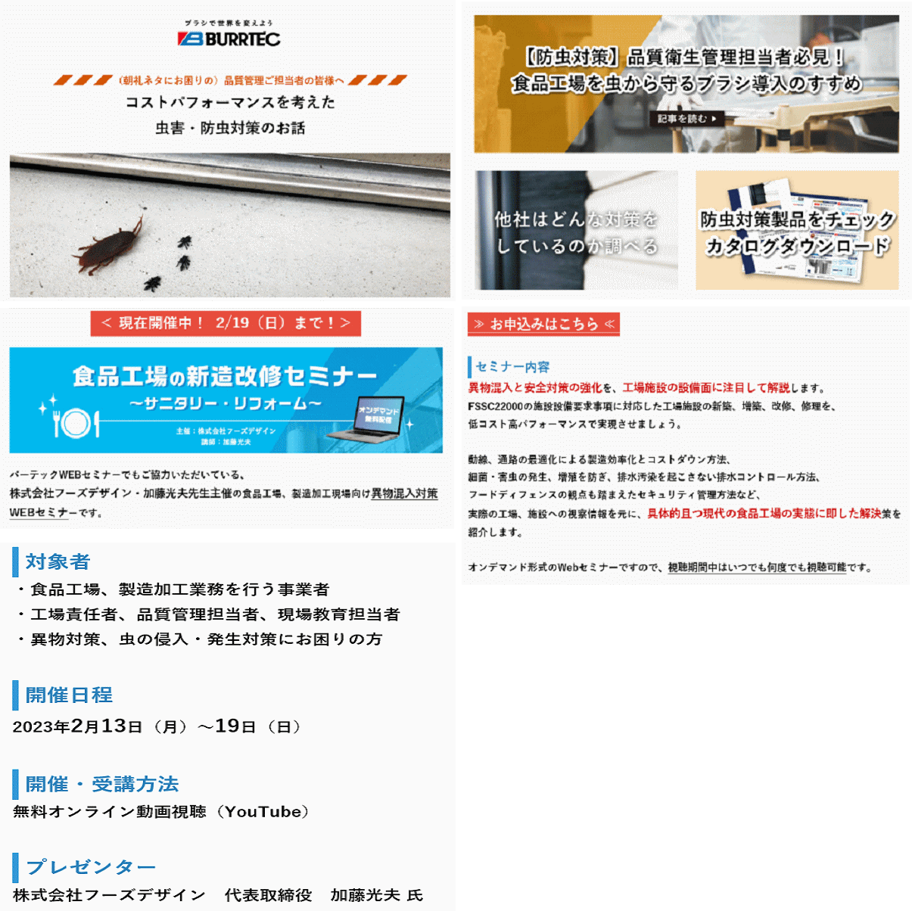

6 ノロウイルス関連情報

ノロウイルス指数平年同等 散発事故発生 |  |  |  |  |  |  |  | 出典:東京都感染症情報センター
 |  |  |  |  |  |  |  | （最近５年間の週値の比較）
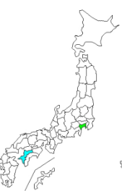
東京都は レベル 3 全国平均 (レベル3) 7.26

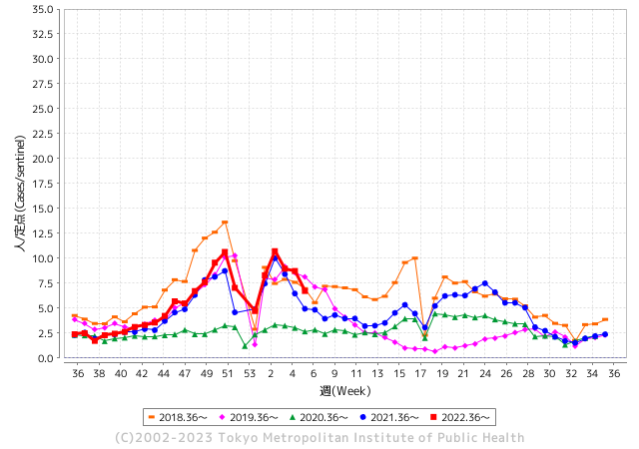
散発事故事例の報告例年より一ヵ月早い

 |  |  |  |  |  |  |  |  |  |  |  | レベル5

 |  |  |  |  |  |  |  |  |  |  |  | レベル4

 |  |  |  |  |  |  |  |  |  |  |  | レベル3

 |  |  |  |  |  |  |  |  |  |  |  | レベル2
GⅡ 5週 4例 |  |  |  |  | GⅡ 6週 0例 |  |  |  |  |  |  | レベル1
地方衛生研究所情報 |  |  | 傾向 |  | 出典：地方衛生研究所ネットワーク
★各地でノロウイルスが流行しています |  |  |  |  |  |  |  | http://idsc.tokyo-eiken.go.jp/diseases/gastro/gastro/
 |  |  |  | 流行警報 | 警戒警報
 | 2023-02-19 |  | 低散発 | 定点観測値 |  | ▲:減少 | 今週のニュース（Noroｖｉｒｕｓ） (2/13-2/19)
都道府県名 | 流行 ☆増加 ★減少☆★1つで約1ポイント |  |  | 2023/5週 | 2023/6週 | 対前週 | 大量発症事故（業種／内容） 今週 , 色抜き(先週) |  |  |  | ニュースソース | 日時
北海道 | ☆ |  |  | 2.63 | 2.76 | 0.13 | 旭川市保健所は１３日、市内の保育所で乳幼児１９人が下痢や嘔吐（おうと）などの感染性胃腸炎とみられる症状を訴え、このうち便を検査した４人全員からノロウイルスが確認されたと発表した。５～１３日に発症し、現在は全員が回復または快方に向かっている。 |  |  |  | 北海道新聞 | 2023-02-13 | 北海道
青森県 | ★ |  |  | 9.38 | 8.9 | ▲ 0.48 |  |  |  |  |  |  | 青森県
岩手県 | ★★★ |  |  | 9.93 | 6.95 | ▲ 2.98 | 二戸管内の教育・保育施設でノロウイルス 園児３０人発症 - デーリー東北 岩手県は１６日、二戸保健所管内の教育・保育施設（園児１０７人、職員３３人）で、ノロウイルスによる感染性胃腸炎の集団発生があったと発表した。 |  |  |  | デーリー東北 | 2023-02-17 | 岩手県
宮城県 | ☆ |  |  | 10.07 | 10.84 | 0.77 |  |  |  |  |  |  | 宮城県
秋田県 | ★★ |  |  | 6.48 | 4.97 | ▲ 1.51 | 秋田県生活衛生課は１８日、湯沢市の雄勝中央病院で給食を食べた入院患者ら２０人が、ノロウイルスによる食中毒を発症したと発表した。重症者はいない。湯沢保健所は同日、給食調理を受託する光風舎（秋田市）を２０日まで３日間の営業停止処分とした。 |  |  |  | 秋田魁新報 | 2023-02-18 | 秋田県
山形県 | ★ |  |  | 11.76 | 11.03 | ▲ 0.73 |  |  |  |  |  |  | 山形県
福島県 | ☆ |  |  | 7.62 | 8.26 | 0.64 |  |  |  |  |  |  | 福島県
茨城県 | ★ |  |  | 6.11 | 5.27 | ▲ 0.84 |  |  |  |  |  |  | 茨城県
栃木県 | ★ |  |  | 8.29 | 6.94 | ▲ 1.35 | 県北地域の保育所で園児と職員あわせて５５人がおう吐や下痢などの症状を訴え、このうち２人からノロウイルスが、３人からサポウイルスが検出されました。 栃木県は感染性胃腸炎の集団発生が確認されたとして園に対し、手洗いや消毒などを徹底するよう指導しました。 |  |  |  | NHK | 2023-02-15 | 栃木県
群馬県 | ★ |  |  | 8.91 | 8.26 | ▲ 0.65 | 加熱不十分な給食を提供、小中学校と幼稚園の11施設で 群馬・高崎市吉井地区 とんかつ店の出前でノロウイルス食中毒 群馬・高崎市 · |  |  |  | 上毛新聞社 | 2023-02-07 | 群馬県
埼玉県 | ★ |  |  | 8.61 | 7.34 | ▲ 1.27 | 食品衛生法第6条違反 令和5年2月4日（土曜日）に上記営業施設において調理提供された食事を喫食した19名中14名に対して、おう吐、下痢、発熱等を主症状とするノロウイルスによる健康被害を生じさせた。 |  |  |  | 埼玉県公表 | 2023-02-09 | 埼玉県
千葉県 | ★ |  |  | 8.74 | 7.46 | ▲ 1.28 |  |  |  |  |  |  | 千葉県
東京都 | ★★ |  |  | 8.73 | 6.73 | ▲ 2.00 | 多摩府中保健所は、本日、以下の理由により、本件を当該飲食店が1月28日（土曜日）及び1月29日（日曜日）に調理、提供した食事を原因とする、ノロウイルスによる食中毒と断定した。患者の共通食は、当該飲食店が調理、提供した食事のほかにはなかった。 複数の患者及び従事者のふん便、拭き取り検体並びに検食からノロウイルスを検出した。 |  |  |  | 東京都公表 | 2023-02-08 | 東京都
神奈川県 | ★★ |  |  | 8.62 | 6.97 | ▲ 1.65 |  |  |  |  |  |  | 神奈川県
新潟県 | ☆ |  |  | 6.38 | 6.41 | 0.03 |  |  |  |  |  |  | 新潟県
富山県 | ☆☆ |  |  | 12.28 | 14.03 | 1.75 | 富山県は９日、南砺市上川崎の飲食店「古瀬商店」が提供した弁当を食べた１０歳未満から７０代までの男女１３人がノロウイルスによる食中毒になったと発表した。８人が同市内の医療機関を受診し、全員が回復に向かっている。県は同店を９日から３日間の営業停止処分とした。県内の食中毒は今年３件目となる。 |  |  |  | 富山新聞 | 2023-02-09 | 富山県
石川県 | ★★ |  |  | 11.72 | 10.07 | ▲ 1.65 | 食中毒があったのは、金沢市片町のすし店「鮨一」です。金沢市保健所によりますと、7日にこの店で食事をした20代から30代の男女5人が、翌日から下痢や嘔吐、発熱などの症状を訴え、うち1人は1泊の入院をしました。現在は、5人とも回復に向かっているということです。 |  |  |  | MRO北陸放送 | 2023-02-12 | 石川県
福井県 | ★ |  |  | 6.3 | 6 | ▲ 0.30 |  |  |  |  |  |  | 福井県
山梨県 | ★★ |  |  | 10.42 | 8.63 | ▲ 1.79 |  |  |  |  |  |  | 山梨県
長野県 | ★ |  |  | 9.81 | 9.62 | ▲ 0.19 |  |  |  |  |  |  | 長野県
岐阜県 | ☆ |  |  | 3.75 | 4.43 | 0.68 |  |  |  |  |  |  | 岐阜県
静岡県 | ★ |  |  | 9.15 | 8.3 | ▲ 0.85 |  |  |  |  |  |  | 静岡県
愛知県 | ★ |  |  | 6.52 | 5.94 | ▲ 0.58 | 愛知県豊田市は十七日、市内のこども園などにおかずを提供する同市衣ケ原の弁当製造業トフスが製造した弁当などを食べた百人余に食中毒の症状があり、その一部や調理者の便からノロウイルスが検出されたと発表した。市は、同日付で営業禁止処分にした。トフスによると、十七日までに弁当などを食べた企業やこども園の百五人と、高齢者向け配食サービスの利用者二十三人が体調不良を訴えている。そのうち八人と、調理従事者十六人からノロウイルスが検出された。十七日時点で入院した人はいない。 |  |  |  | 中日新聞 | 2023-02-18 | 愛知県
三重県 | ★ |  |  | 6.07 | 5.36 | ▲ 0.71 |  |  |  |  |  |  | 三重県
滋賀県 | ☆ |  |  | 6 | 6.61 | 0.61 |  |  |  |  |  |  | 滋賀県
京都府 | ☆ |  |  | 5.53 | 5.73 | 0.20 |  |  |  |  |  |  | 京都府
大阪府 | ★ |  |  | 6.93 | 6.51 | ▲ 0.42 | 「障害者支援施設 陵東館長曽根」にて発生致しましたノロウイルスによる食中毒ですが、２月１４日をもちまして収束いたしましたことをご報告させていただきます。 ご利用者様ならびにご家族様・関係者の皆様には多大なるご心配をおかけしたことを心よりお詫び申し上げます。今後、より一層の感染防止対策を講じ、皆様方に安心していただけるよう最善を尽くして参りますので、引き続きご理解とご協力を賜りますようお願い申し上げます。 |  |  |  | 社会福祉法人 関西福祉会 | 2023-02-15 | 大阪府
兵庫県 | ★ |  |  | 10.09 | 9.19 | ▲ 0.90 | 兵庫県西宮市保健所は17日、同市の飲食店「鮨・酒・肴 杉玉（すぎだま） 西宮北口」でノロウイルスによる食中毒が発生したと発表した。 11、12日にすしや刺し身を飲食した客のうち計13人が下痢や嘔吐（おうと）、発熱などの症状を訴えた。うち7人と、調理担当の従業員1人の便からノロウイルスが検出された。重症者はいないという。市保健所は17日から3日間、同店に営業停止を命じた。 |  |  |  | 朝日新聞 | 2023-02-17 | 兵庫県
奈良県 | ★ |  |  | 6.35 | 5.56 | ▲ 0.79 |  |  |  |  |  |  | 奈良県
和歌山県 | ★ |  |  | 6.07 | 5.67 | ▲ 0.40 | 行政ファイル：有田のグループホームでノロウイルス ／和歌山 - 毎日新聞 県は6日、有田市の「グループホーム有田ささゆり」で入所者と職員計15人が嘔吐（おうと）や下痢などの症状を訴え、うち10人からノロウイルスが検出されたと ... |  |  |  | 毎日新聞 | 2023-02-07 | 和歌山県
鳥取県 | ☆ |  |  | 8 | 8.21 | 0.21 |  |  |  |  |  |  | 鳥取県
島根県 | ☆ |  |  | 8.26 | 8.7 | 0.44 |  |  |  |  |  |  | 島根県
岡山県 | ★ |  |  | 7.31 | 7.13 | ▲ 0.18 |  |  |  |  |  |  | 岡山県
広島県 | ★ |  |  | 9.65 | 8.26 | ▲ 1.39 | 福山市によりますと今月３日、福山市三吉町にある県の福山庁舎総務事務所から「胃腸炎の症状が出ている職員が複数人いる」「庁舎内の食堂を利用している」と保健所に連絡がありました。市などによりますと今月１日、食堂が提供したランチメニューを食べた２０代～６０代の男女２７人が下痢や発熱、嘔吐などの症状を訴え、この内１５人からノロウイルスが検出されたということです。市は７日この施設に対し、営業禁止の処分を行いました。 |  |  |  | テレビ新広島 | 2023-02-07 | 広島県
山口県 | ☆☆ |  |  | 9.53 | 11.84 | 2.31 | 山口県は9日、岩国市の高齢者施設で感染性胃腸炎の集団発生があったと発表した。今季の発生は2件目。2～9日、入所者20人と職員3人の計23人が下痢や嘔吐（おうと）、発熱の症状を訴えた。うち1人はノロウイルスの陽性が確認された。重症者はいないという。 |  |  |  | 中国新聞社 | 2023-02-10 | 山口県
徳島県 | ☆ |  |  | 7.22 | 7.96 | 0.74 |  |  |  |  |  |  | 徳島県
香川県 | ★★★★ |  |  | 15.25 | 11.32 | ▲ 3.93 |  |  |  |  |  |  | 香川県
愛媛県 | ★★ |  |  | 11.95 | 10.46 | ▲ 1.49 |  |  |  |  |  |  | 愛媛県
高知県 | ★ |  |  | 8.44 | 8.11 | ▲ 0.33 |  |  |  |  |  |  | 高知県
福岡県 | ★ |  |  | 6.43 | 6.04 | ▲ 0.39 | 幼稚園児など２８１人にノロウイルスによる集団食中毒が発生しました。食中毒は８日に、福岡市南区の幼稚園から保健福祉センターへ「園児と職員複数人が嘔吐・下痢の食中毒症状が出ている」と連絡があり発覚。３日から９日までに作られた弁当を食べた幼稚園や保育園２５カ所で園児と職員あわせて２８１人に、嘔吐・下痢・発熱などの症状がでました。 |  |  |  | KBC | 2023-02-14 | 福岡県
佐賀県 | ☆ |  |  | 2.57 | 3.26 | 0.69 |  |  |  |  |  |  | 佐賀県
長崎県 | ☆ |  |  | 4.59 | 5.34 | 0.75 | 県によりますと、今月３日、この飲食店が調理した恵方巻を食べた西海市内の会社の職員とその家族のうち２５人が、４日から６日にかけて嘔吐や下痢、高熱などを発症。さらに、３日に作られた恵方巻を食べた別のグループの７人も同じ症状が出たということです。有症者からはノロウイルスが検出されました。 |  |  |  | NIB長崎国際テレビ | 2023-02-10 | 長崎県
熊本県 | ☆ |  |  | 6.5 | 7.02 | 0.52 |  |  |  |  |  |  | 熊本県
大分県 | ☆ |  |  | 13.67 | 14.42 | 0.75 |  |  |  |  |  |  | 大分県
宮崎県 | ☆ |  |  | 13.56 | 13.89 | 0.33 |  |  |  |  |  |  | 宮崎県
鹿児島県 | ★ |  |  | 10.2 | 9.93 | ▲ 0.27 |  |  |  |  |  |  | 鹿児島県
沖縄県 | ☆ |  |  | 1.36 | 1.69 | 0.33 |  |  |  |  |  |  | 沖縄県
全国 | ★ |  |  | 7.91 | 7.26 | ▲ 0.65
 |  |  |  |  |  |  |  |  |  |  | 11 | 9
 |  |  |  | 今週 |  |  | 管理レベル「1」
 |  | 7.91 | 7.26 | 7.91 | 7.26 | 7.26 | ：先週より | ▲ 0.65
 |  | 東京都は |  |  |  | 6.73 | ：先週より | ▲ 2.00
 |  | 最高指数は |  |  | 大分県 | 14.42 | 全国で10.00を超える都道府県数は |  | 9ヶ所 | 増減 | ▲ 2

3 | 11月ー3月中 施設の所在市町村で流行・ 食中毒が複数件報告される 定点観測値が5.00～10.00 |  |  |  |  | 【情報共有】業界・地域のニュースを掲示して、注意を促す 【常設】（次亜塩素系消毒剤)、うがい薬(イソジン） 【行動】出勤時、休憩後、退社時に手洗いの指示と徹底 【体調管理】健康状態の聞き取り、対応記録 予防的検査の実施、健康保菌者への生活指導、待機指示 【訓練】嘔吐物処理の実施訓練 【お客様・パートナー】客、納品業者に体調不良者がある場合には日報に記録

6 衛生訓話
毎週 ひとつ 覚えていきましょう
今週のお題(朝礼・ミーティングで使ってください)
日常の光景に いつも不自然さを感じましょう
↓ 職場の講師、先輩は以下のことを理解して わかり易く 指導しましょう ↓
どうして 創業時やお店をオープンした時の清潔感や清々しさは失われるのか
開業から3年も経つと営業も軌道に乗り、開業当時の清潔さや客の視線をあまり感じなくなっている。 後ろめたさは無い。
 営利企業の営業許可の実態は、許可後3年にして、施設に何らかの不備が生じている割合が、なんと60%もあるという 報告 その不備の内容 ①調理場内の手洗い設備の不備 ②食器器具戸棚の不備 ③調理場の区画(衛生区域、不衛生区域の混在) ④防虫設備の不備
上記不備を招く原因について ①調理場が狭くなり、仕事上邪魔になるので取り外したり、板を上に置いて作業している。物置にしたりして手洗いは調理用シンクで間に合わせている。 ②従業員の衛生意識欠如により戸を外してある。奥行が狭いため食器がはみ出して閉まらない、私物置き場になっている。(客から見えないので好都合) ③調理場が狭い、あえて別のところで検収や下洗いするのは面倒くさい。(着替え履き替えなど無駄・・・・だから休憩中もさっさと作業着で外に出る始末) ④網戸や戸口の修繕は都度やっていられない。滅多に仕事に虫などは見かけない。忙しいからそんなに細かいことを気にしていたら本業に支障が出る。

これは大変危険なことだと思いませんか？ だから、もう一度初心に戻り再点検が大切なのです。 順調な時こそ、忙しい時こそ見直しましょう。 まず物を置かない。いつか使うものは、今使わないのですぐ捨てる。使ったものは今決まった場所に物を戻す。 職場が狭いと感じるあなたに、それは1/3の不要なものが使われずに目の前にあるためです。

6 新型コロナウイルス情報
地域人口当たりの感染率
・ ヨーロッパ 2.5/7億人 =36%
・ 北米 1.0/6億人 =17%
・ アジア 1.6/45億人 = 4%
・ 中南米 0.8/4億人 =20%
・ アフリカ他 0.7/16億人 = 5%
一連の新型コロナウイルスの感染状況から 感染源はアジア・アフリカに風土的に存在したウイルスで、歴史的に抗原接触が希薄であったヨーロッパ・南北アメリカ大陸で急速に感染拡大したと推察された。
 |  | 新規感染者数 147週目 |  |  |  | コロナは既にWITHの時代、今年の冬が付き合い方の結論か
 |  |  |  |  |  |  |  |  | 感染ピークが見えなくなる時代が到来 低め安定
 | 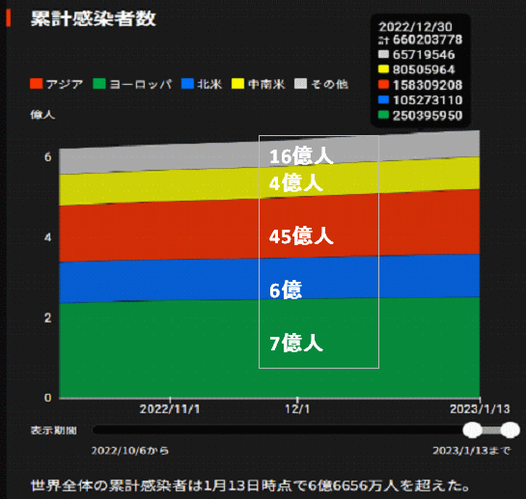
 |  | 今週の新型コロナ 新規感染者数 世界で114万人(対前週の増減 : 6万人減少)
*評価に値する政府のコロナ対策 第5回目ブースター接種の予定を明確にすべき時期!!
*世界は感染第6波リバウンドもピークインしている 今週は毎日16万人が新規感染状態。
 | 世界の新規感染者数: 114万人で感染持続 世界的にはコロナ感染は終息に向かい始めたといえる。 北半球は冬に向かいインフルエンザとの同時流行に警戒。
 | コロナ・ワクチン接種予定と内容 (元阿部首相と菅前首相の最大の功績)
 |  |  |  |  |  |  |  |  |  |  |  |  |  |  | >
世界の感染率は1.02% : 増減なし 65歳以上の高齢者に肺炎発症による重度化リスクが高い
)
 |  | Reported 2/19 8:20 (前週より114万人) 世界は感染 第五波は終息中、アジアでは一部拡大傾向
 |  | https://gisanddata.maps.arcgis.com/apps/opsdashboard/index.html#/bda7594740fd40299423467b48e9ecf6

世界の増加率が上昇
o BBX1・5
・ BQ1.1
 |  |  |  |  |  |  |  |  |  |  |  |  |  | 1,138,789
 |  |  | 現在の新型コロナウイルス感染者数 |  |  | 前週 | 患者数 | 対世界比% | 死者数 | 致死率 | 対前週増加率
 |  |  |  |  | Total | 672,818,872 | 673,957,661 | 100.0% | 6,862,593 | 1.02% | 100.2% | 前週からの増加数
 |  |  |  |  | 米国 | 102,846,777 | 103,123,281 | 15.3% | 1,117,497 | 1.1% | 100.3% |  | 1,138,789
 |  |  |  |  | カナダ | 4,579,631 | 4,590,808 | 0.7% | 51,134 | 1.1% | 100.2%
 |  |  |  |  | メキシコ | 7,400,848 | 7,414,918 | 1.1% | 332,695 | 4.5% | 100.2%
 |  |  |  |  | ブラジル | 36,932,532 | 36,987,682 | 5.5% | 698,050 | 1.9% | 100.1%
 |  |  |  | 感染制御地区 | ｱﾙｾﾞﾝﾁﾝ | 10,040,329 | 10,042,136 | 1.5% | 130,448 | 1.3% | 100.0%
 |  |  |  |  | チリ | 5,137,305 | 5,147,683 | 0.8% | 64,067 | 1.2% | 100.2%
 |  |  |  |  | 南アフリカ | 4,057,211 | 4,060,349 | 0.6% | 102,595 | 2.5% | 100.1%
 |  |  |  |  | トルコ | 17,042,722 | 17,042,722 | 2.5% | 101,492 | 0.6% | 100.0%
 |  |  |  |  | イラン | 7,565,367 | 7,566,265 | 1.1% | 144,793 | 1.9% | 100.0% | インド・中東では感染終息
 |  |  |  |  | インド | 44,685,219 | 44,686,001 | 6.6% | 530,757 | 1.2% | 100.0%
 |  |  |  |  | パキスタン | 1,576,464 | 1,576,640 | 0.2% | 30,641 | 1.9% | 100.0%
 |  |  |  |  | ロシア | 21,750,311 | 21,841,651 | 3.2% | 387,797 | 1.8% | 100.4%
 |  |  |  |  | スペイン | 13,748,918 | 13,755,956 | 2.0% | 119,186 | 0.9% | 100.1%
 |  |  |  |  | フランス | 39,764,042 | 39,786,983 | 5.9% | 165,753 | 0.4% | 100.1%
 |  |  |  |  | ドイツ | 37,907,312 | 38,002,114 | 5.6% | 167,301 | 0.4% | 100.3%
 |  |  |  | 感染拡大地区 | 日本 | 32,957,753 | 33,098,835 | 4.9% | 71,587 | 0.2% | 100.4% | 日本のコロナ増加率はかなり落ち着いてきた。 中国は統計修正があり死亡数が一気に跳ね上がる。
 |  |  |  |  | 中国 | 4,903,517 | 4,903,521 | 0.7% | 101,029 | 2.1% | 100.0%

世界の第5波 BBX1-5

第一波 第二波 第三波 第四波 第五波

 |  |  |  |  |  |  |  |  | 冬に向かい

 | 日本の感染症BCPステージ
 | フェイズ別 対策立案
 | 1. 地域的に発生していない段階
 | 2. 地域、顧客所在地に感染者が確認された段階
 | 3. 地域住民、同居者の参加団体に感染者が確認された段階 |  |  |  |  |  |  |  |  |  |  |  | 企業内に感染者が発見された場合の対応と手順が具体的に用意されていないとパニックになる。 準備が大勢。ステークホルダーへの告知も当然前提。
 | 4 職場で複数の濃厚接触者が判明した段階
 | 5. 3で複数もしくは感染が拡大する段階
 | 6. 従業員もしくはその家族に感染確認の段階
 | 7. 5で感染が収まらない段階
 | 7. パンデミック(大流行)宣言の段階

 | ・組織・連絡体制 ・社内、社外
 | 緊急連絡網 所轄保健所、公共機関との連帯
 | 現状リスクｺﾐﾆｭケーション、顧客への情報開示
 | ・予防体制 消毒材、マスク備品準備、就業前後の除菌 検温と報告
 | ・診療体制 もしもの場合の相談医療先の確保、連絡
 | ・就業体制の見直対策 感染者の発症時の業務継続対応
 | 病院、介護・老人施設への入室時の対応、営業車両の洗浄
 | ・長期間休業に対する対策 従業員のケア

 | フェイズ | 緊急連絡網 | 消毒材 | マスク | 検温 | 行動履歴整理 | 保健所 医療機関 | 顧客連絡 | 就業 体制 | 入館チェック | 従業員ケア | PCR検査確認
 |  |  |  |  | 37.5℃↑
 | 1 | 〇 |  |  |  |  |  |  |  | 〇
 | 2 | 〇 | 〇 | 〇 | 〇 |  |  |  | 〇* | 〇 |  |  | *テレワーク、隔日出勤
 | 3 | 〇 | 〇 | 〇 | 〇 |  |  |  | 〇 | 〇 | 〇
対策 | 4 | 〇 | 〇 | 〇 | 〇 | 〇 | 〇 | ★ | 〇 | 〇 | 〇 | 〇 | 無症状なら１週間経過と就業制限
 | 5 | 〇 | 〇 | 〇 | 〇 | 〇 | 〇 | 〇 | 〇 | 〇 | 〇 | 〇
 | 6 | 〇 | 〇 | 〇 | 〇 | 〇 | 〇 | 〇 | 〇 | 〇 | 〇 | 〇
 | 7 | 〇 | 〇 | 〇 | 〇 | 〇 | 〇 | 〇 | 〇 | 〇 | 〇 | 〇

 |  |  |  |  |  |  |  | ★PCR+

6 感染症統計
届出感染症 第三類 腸管出血性大腸菌 |  |  |  |  |  |  |  |  |  |  |  |  |  | 届出感染症 第三類 細菌性赤痢菌
全国 報告数推移 医療機関からの届出数 |  |  |  |  |  |  |  |  |  |  |  |  |  | 全国 報告数推移 届出患者数（人）
 | 1月 | 2月 | 3月 | 4月 | 5月 | 6月 | 7月 | 8月 | 9月 | 10月 | 11月 | 12月 | 合計 |  | 1月 | 2月 | 3月 | 4月 | 5月 | 6月 | 7月 | 8月 | 9月 | 10月 | 11月 | 12月 | 合計
12-21年月平均 | 68 | 53 | 64 | 102 | 185 | 405 | 615 | 875 | 565 | 364 | 207 | 135 | 3,640 | 12-21年月平均 | 8 | 9 | 14 | 7 | 10 | 9 | 8 | 12 | 10 | 20 | 12 | 12 | 131
 |  | 今週 |  |  |  |  |  |  |  |  |  |  |  |  |  | 今週
 |  | 10 |  |  |  |  |  |  |  |  |  |  |  |  |  | 0
2023年 | 81 | 23 |  |  |  |  |  |  |  |  |  |  |  | 2023年 | 1 | 0
2022年 | 81 | 39 | 72 | 89 | 258 | 416 | 554 | 568 | 578 | 337 | 169 | 168 | 3,329 | 2022年 | 0 | 5 | 4 | 1 | 1 | 1 | 1 | 1 | 0 | 0 | 0 | 2 | 16
2021年 | 81 | 48 | 71 | 128 | 171 | 350 | 569 | 553 | 458 | 306 | 220 | 229 | 3,184 | 2021年 | 1 | 2 | 1 | 0 | 0 | 0 | 1 | 1 | 0 | 1 | 0 | 0 | 7
2020年 | 112 | 85 | 60 | 97 | 95 | 305 | 544 | 449 | 475 | 505 | 219 | 98 | 3,044 | 2020年 | 16 | 1 | 19 | 3 | 13 | 1 | 2 | 2 | 0 | 24 | 4 | 2 | 87
2019年 | 84 | 100 | 77 | 80 | 236 | 438 | 631 | 752 | 523 | 427 | 253 | 136 | 3,737 | 2019年 | 7 | 7 | 13 | 3 | 8 | 11 | 5 | 11 | 9 | 9 | 20 | 37 | 140
2018年10月3日、山梨県内の宿坊を利用した2グループ42名が赤痢にかかりました。使用水や従事者からは赤痢菌が検出されておらず現在のところ感染源は不明です。
2018年 | 41 | 44 | 67 | 103 | 311 | 415 | 539 | 1,165 | 534 | 297 | 205 | 92 | 3,813 | 2018年 | 9 | 22 | 18 | 9 | 21 | 14 | 6 | 13 | 7 | 81 | 31 | 37 | 268
埼玉県と群馬県の総菜店で販売されたポテトサラダを食べた人が腸管出血性大腸菌O157に感染した、という集団食中毒に関するニュースが2017年8月21日以降、新聞やテレビで取り上げられました。
2017年 | 57 | 35 | 95 | 112 | 131 | 340 | 483 | 1339 | 614 | 349 | 236 | 68 | 3,859 | 2017年 | 19 | 12 | 8 | 12 | 7 | 15 | 16 | 12 | 16 | 6 | 12 | 6 | 141
2016年 | 68 | 42 | 44 | 75 | 135 | 448 | 507 | 808 | 795 | 313 | 246 | 143 | 3,624 | 2016年 | 9 | 16 | 12 | 6 | 7 | 14 | 9 | 14 | 9 | 9 | 8 | 7 | 120
2011年8月に外食チェーン店が原因とされた赤痢菌Shigella sonneiの広域集団感染事例が青森県、宮城県、山形県、福島県において発生した。本事例は、それとほぼ同時期に発生しておりその関連性が強く疑われた事例である。
※2023年 第6週（2/6～2/12） 現在 |  |  |  |  |  |  |  |  |  |  |  |  |  | ※2023年 第6週（2/6～2/12） 現在
*発行予定は2022年11月7日（月）です。 |  |  |  |  |  |  |  |  |  |  |  |  |  | *発行予定は2022年11月7日（月）です。
 | 腸管出血性大腸菌 |  | やや少ない |  |  |  |  |  |  |  |  |  |  |  | 赤痢 | 非常に少ない |  | コロナ渦
Ｈ２９／８月は非常に多かった

腸管出血性大腸菌
 | 2023年 | 2022年 | 2021年 | 2020年 | 2019年 | 2018年 | 2017年 | 2016年 | 2015年
 | 81 | 81 | 81 | 112 | 84 | 41 | 57 | 68
 | 23 | 39 | 48 | 85 | 100 | 44 | 35 | 42
 |  | 72 | 71 | 60 | 77 | 67 | 95 | 44
 |  | 89 | 128 | 97 | 80 | 103 | 112 | 75
 |  | 258 | 171 | 95 | 236 | 311 | 131 | 135
 |  | 416 | 350 | 305 | 438 | 415 | 340 | 448
 |  | 554 | 569 | 544 | 631 | 539 | 483 | 507
 |  | 568 | 553 | 449 | 752 | 1,165 | 1,339 | 808
 |  | 578 | 458 | 475 | 523 | 534 | 614 | 795
 |  | 337 | 306 | 505 | 427 | 297 | 349 | 313
 |  | 169 | 220 | 219 | 253 | 205 | 236 | 246
 |  | 168 | 229 | 98 | 136 | 92 | 68 | 143
細菌性赤痢菌
 | 2023年 | 2022年 | 2021年 | 2020年 | 2019年 | 2018年 | 2017年 | 2016年
 | 1 | 0 | 1 | 16 | 7 | 9 | 19 | 9
 | 0 | 5 | 2 | 1 | 7 | 22 | 12 | 16
 |  | 4 | 1 | 19 | 13 | 18 | 8 | 12
 |  | 1 | 0 | 3 | 3 | 9 | 12 | 6
 |  | 1 | 0 | 13 | 8 | 21 | 7 | 7
 |  | 1 | 0 | 1 | 11 | 14 | 15 | 14
 |  | 1 | 1 | 2 | 5 | 6 | 16 | 9
 |  | 1 | 1 | 2 | 11 | 13 | 12 | 14
 |  | 0 | 0 | 0 | 9 | 7 | 16 | 9
 |  | 0 | 1 | 24 | 9 | 81 | 6 | 9
 |  | 0 | 0 | 4 | 20 | 31 | 12 | 8
 |  | 2 | 0 | 2 | 37 | 37 | 6 | 7

 |  |  |  |  |  |  |  |  |  |  |  |  |  |  | 腸管系感染症は新型コロナウイルス予防の手洗い、手指消毒で
 |  |  |  |  |  |  |  |  |  |  |  |  |  |  | 圧倒的に感染防御できている

